Estadísticas
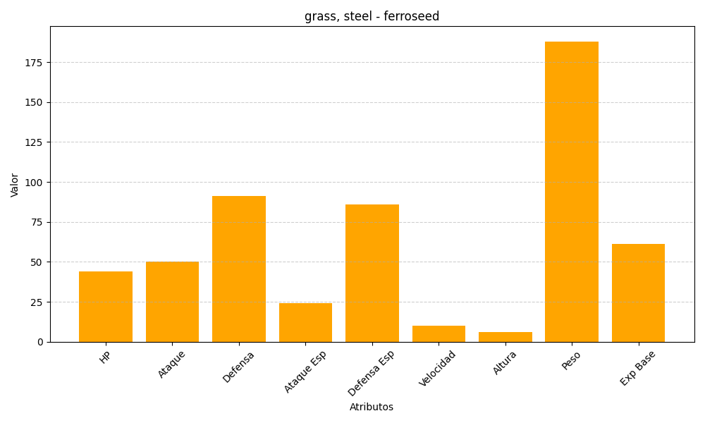
ID | Nombre | Tipo | HP | Ataque | Defensa | Ataque Especial | Defensa Especial | Velocidad | Altura | Peso | Experiencia Base
597 | ferroseed | grass, steel | 44 | 50 | 91 | 24 | 86 | 10 | 6 | 188 | 61

